支部様式第12号
支部様式第12号 |  |  |  |  | （被災職員用）

念 書

 | 災害発生年月日 | 年 | 月 | 日 | 災害発生場所

 | 被災職員氏名 |  |  |  | 相手方氏名

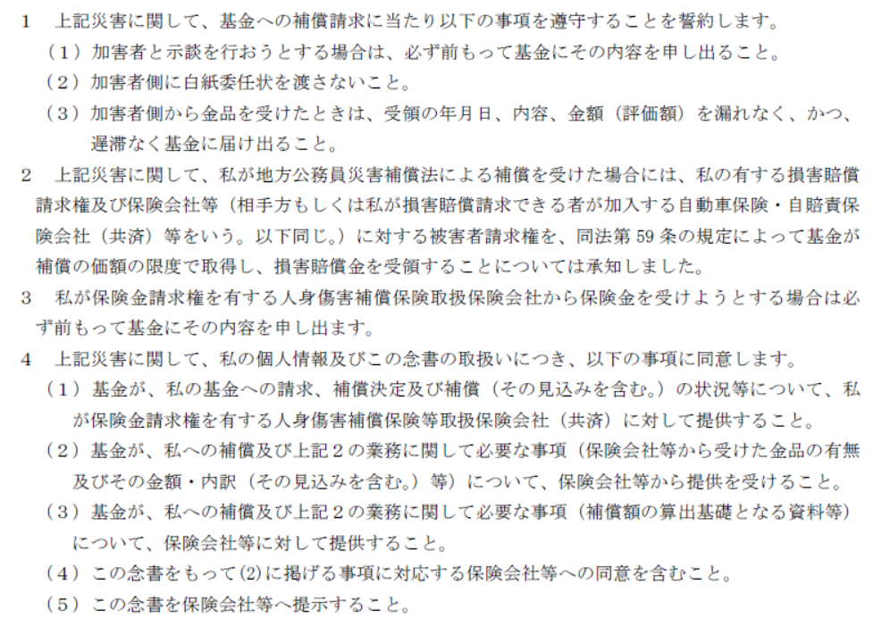

 |  |  |  |  |  | 年 | 月 | 日

（宛先）

地方公務員災害補償基金埼玉県支部長

 |  |  | 住 所

 |  |  | 氏 名

